IC-Média_Z
Margem de erro |  |  |  | Intervalo de confiaça (g)
[$\bar{x}± \text{margem} \text{de} \text{erro}\text{]}$
γ | 95% | Margem de erro (ME)= | 0.04
z | 1.960 |  |  |  | [ | -0.044 | 0.044 | ] | Legenda:
n | 2000 |  |  |  |  |  |  |  | Inserir informações
s | 1
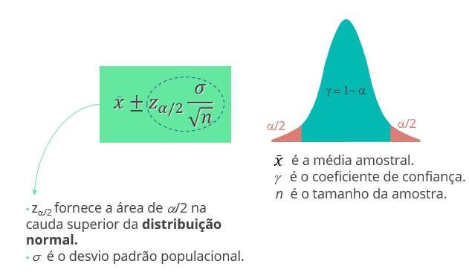
x_barra | 0

IC-Média_t
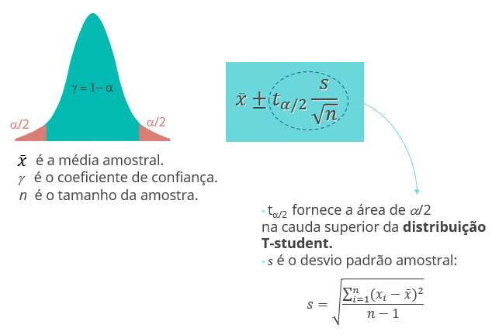
Margem de erro |  |  |  | Intervalo de confiaça (g)
[$\bar{x}± \text{margem} \text{de} \text{erro}\text{]}$
γ | 1% | Margem de erro (ME)= | -
t | 0.012 |  |  |  | [ | - | - | ] | Legenda:
n | 22 |  |  |  |  |  |  |  | Inserir informações
s
x_barra

IC-Prop_Z
Margem de erro |  |  |  | Intervalo de confiaça (g)
[$\bar{p}± \text{margem} \text{de} \text{erro}\text{]}$
γ | 95% | Margem de erro (ME)= | 0.02
z | 1.960 |  |  |  | [ | 0.518 | 0.562 | ] | Legenda:
n | 2000 |  |  |  |  |  |  |  | Inserir informações
var(p) | 0.2484
p | 0.54

TH-Média_z
Teste de Hipótese: Bilateral |  |  |  | Teste de Hipótese: Unilateral (H_a: m > m_0) |  |  |  | Teste de Hipótese: Unilateral (H_a: m < m_0)

α | 0.01 | x_barra | 299 | α |  | x_barra |  | α |  | x_barra
γ | 99% | Z | -7.07 | γ | 100% | Z | #DIV/0! | γ | 100% | Z | #DIV/0!
z_α/2 | 2.58 | p-valor | 0.0000 | z_α | #NUM! | p-valor | #DIV/0! | z α | #NUM! | p-valor | #DIV/0!
n | 50 |  |  | n |  |  |  | n |  |  |  | Legenda:
2*(1-DIST.NORMP.N(z; VERDADEIRO))
INV.NORMP(0,975)= 1,96
1-DIST.NORMP.N(z; VERDADEIRO)
INV.NORMP(0,95)= 1,645
DIST.NORMP.N(z; VERDADEIRO)
INV.NORMP(0,05)= -1,645
s | 1 |  |  | s |  |  |  | s |  |  |  | Inserir informações
μ | 300 |  |  | μ |  |  |  | μ
z = $\frac{\overline{x}−μ}{σ/{\sqrt{n}}}$

TH-Média_t
Teste de Hipótese: Bilateral |  |  |  | Teste de Hipótese: Unilateral (H_a: m > m_0) |  |  |  | Teste de Hipótese: Unilateral (H_a: m < m_0)

α | 0.05 | x_barra |  | α | 0.1 | x_barra | 17 | α |  | x_barra
γ | 95% | t | #DIV/0! | γ | 90% | t | 2.19 | γ | 100% | t | #DIV/0!
t_α/2 | #NUM! | p-valor | #DIV/0! | t_α | 1.699 | p-valor | 0.01832 | t α | #NUM! | p-valor | #DIV/0!
n |  |  |  | n | 30 |  |  | n |  |  |  | Legenda:
2*(1-DIST.T(t; n-1; VERDADEIRO))
INV.T(0,975)
1-DIST.T(t; n-1; VERDADEIRO)
INV.T(0,95)
DIST.T(t; n-1; VERDADEIRO)
INV.T(0,05)
s |  |  |  | s | 5 |  |  | s |  |  |  | Inserir informações
μ |  |  |  | μ | 15 |  |  | μ
t = $\frac{\overline{x}−μ}{s/{\sqrt{n}}}$

TH-Prop_Z
Teste de Hipótese: Bilateral |  |  |  | Teste de Hipótese: Unilateral (H_a: p > p_0) |  |  |  | Teste de Hipótese: Unilateral (H_a: p < p_0)

α | 0.05 | p_barra | 0.93 | α | 0.05 | p_barra= | 93 | α |  | p_barra
γ | 95% | Z | #DIV/0! | γ | 95% | Z= | 13,356.02 | γ | 100% | Z | #DIV/0!
z α/2 | 1.96 | p-valor | #DIV/0! | z α | 1.64 | p-valor= | - | z_α | #NUM! | p-valor | #DIV/0!
2*( 1-DIST.NORMP.N(z; VERDADEIRO))
INV.NORMP(0,975)= 1,96
1-DIST.NORMP.N(z; VERDADEIRO)
INV.NORMP(0,95)= 1,645
DIST.NORMP.N(z; VERDADEIRO)
INV.NORMP(0,05)= -1,645
n= |  |  |  | n= | 1000 |  |  | n |  |  |  | Legenda:
var(p_0) | 0 |  |  | var(p_0)= | 0.0475 |  |  | var(p_0) | 0 |  |  | Inserir informações
p_0 |  |  |  | p_0= | 0.95 |  |  | p_0
z =$\frac{\overline{p}−p_{0}}{\sqrt{\frac{p_{0(1−p_{0})}}{n}}}$

